【参考】人件費単価
【総年収方式】 |  | 【健保等級方式】 | 【政府単価方式】 | 政府単価方式_人件費単価表
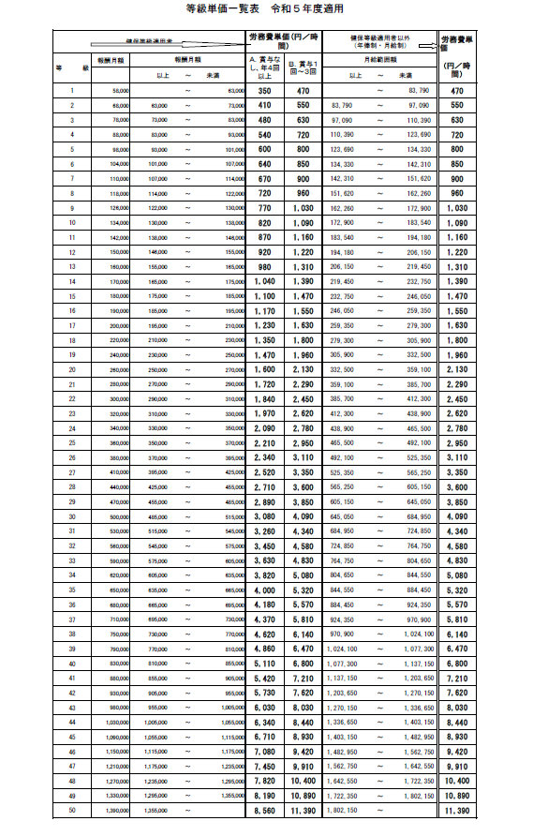
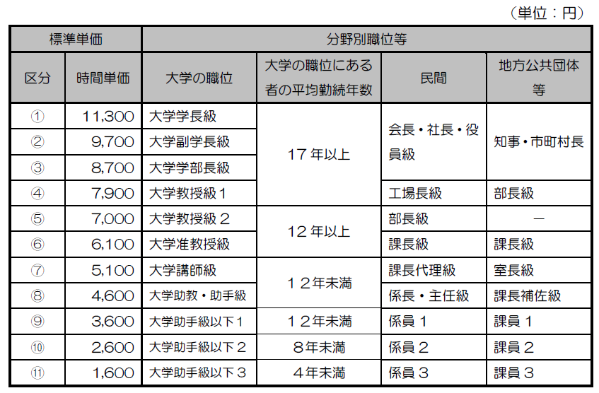

 | 【参考】経済産業省 東急単価一覧表 添付の表が見にくい場合は以下URLからご確認ください。
 | <817952354659817A934B97708C9295DB93998B89984A96B194EF925089BF2E786C7378> (meti.go.jp)

例_収支計画
【講師派遣型】収支計画 ＜Excelにてご提出＞
※緑色セルにご入力下さい

1. 補助対象経費及び補助金交付申請額
 | ※自動計算(入力不可)
 | 補助対象経費：A | 0 | 千円
 | 補助金交付申請額：B | 0 | 千円

2. 補助対象経費の内訳

補助金交付申請額(B)＜合計(A)となる場合は、
交付申請額に収まらない金額を自己資金に記載してください。
(補助金交付申請額は千円以下切り捨てとなります。)
 | 経費区分 | 経費区分 | 消費税抜金額(円) | 税込金額(円)
 | 支出 | 人件費・委託費等 ※自動計算 | 0 | 0
 |  | 特定市町村で講習会を実施する場合の旅費または旅費に相当する委託費 ※自動計算 | 0 | 0
 |  | 合計(A) | 0 | 0
 | 収入 | 自己資金
 |  | 地方自治体からの資金提供
 |  | 民間事業者からの資金提供
 |  | その他収入
 |  | 補助金交付申請額(B) ※自動計算 | 0 | 0

 | ■特定市町村「以外」での派遣
 | 講師のケース | 派遣日数* | 人件費・委託費等
 |  |  | 1日当たりの上限 | 小計
 | 対面(現地)1人 |  | 20,000 | 0
 | 対面(現地)1人・オンライン1人* |  | 40,000 | 0
 | 対面(現地)2人 |  | 40,000 | 0
 | 合計 | 0 | 0
 | *派遣日数は、各派遣先毎に実施した日数をご記載ください。例えば、1日で、2つの派遣先に訪問し講習会を実施した場合は、派遣先毎になりますので、日数としては2となります。
 | *オンラインで開催する場合は、講師1人以上が現地に1人以上現地にいる必要があります

 | ■特定市町村での派遣
 | 講師 | 派遣日数 | 人件費・委託費等 |  | 旅費・旅費に相当する委託費
 |  |  | 1日当たりの上限 | 小計 | 1日当たりの上限 | 小計
 | 対面(現地)1人 |  | 20,000 | 0 | 20,000 | 0
 | 対面(現地)1人・オンライン1人* |  | 40,000 | 0 | 20,000 | 0
 | 対面(現地)2人 |  | 40,000 | 0 | 40,000 | 0
 | 合計 | 0 | 0 |  | 0
 | *派遣日数は、各派遣先毎に実施した日数をご記載ください。例えば、1日で、2つの派遣先に訪問し講習会を実施した場合は、派遣先毎になりますので、日数としては2となります。
 | *オンラインで開催する場合は、講師1人以上が現地に1人以上現地にいる必要があります

3. 人件費単価表
 | 人件費に係る各人(事業者から給与を受け取る方、及び謝金を受け取る方)の人件費単価を記載ください。
 | 氏名(スペース無し) | 単価(円)* | 人件費単価の算出方式 | 担当者の類型(プルダウン) | 根拠資料名(提出ファイル名) | 備考

人件費単価は2．補助対象経費で人件費に振り分けられる方のみ記載してください。
人件費単価の算出方法は基本的に
健保等級方式・総年収方式で算出してください。
選択した人件費単価の算出方式に合わせ、人件費単価の根拠を示す証憑を提出してください。

 | *人件費単価として、時間単価をご記入下さい。【参考】人件費単価をもとに単価を算出してください
 | *人件費単価の算出方式毎に、以下「根拠資料名(提出ファイル名)」で提出いただく証憑が異なりますので、ご注意下さい
 | ・総年収方式：総年収が記載された証憑(発行者は所属会社)を提出願います
 | ・健保等級方式：健保等級が記載された証憑(発行者は所属会社)を提出願います
 | *上記2つの方式での算出ができない場合に限り、例外的に政府単価方式で人件費単価を算出してください
 | その場合には、社内規定等に基づき「政府単価方式_人件費単価表」の分野別職位等のランクに応じた標準単価を上限とした人件費単価表をご提出ください。（経理責任者が当該講師等に係る謝金の役職の妥当性及び時間単価を証明すること）
 | なお、政府単価方式を選択した場合は、中間検査・確定検査時に銀行振込明細書等により支払の事実（支払の相手方、支払日、支払単価、支払額等）を確認させていいただきます。確認の結果、単価が妥当でないと判断された場合には単価をご変更いただくことや支払の事実を確認できない場合は補助金をお支払いできない可能性があります
 | *外部協力者等に謝金を支払う場合についても、人件費単価表に時間単価をご記入下さい
 | *謝金は、申請事業者から給与を受け取っている方は対象外（給与とは別に講師等に謝金として支払う場合を除く）となります。また謝金の全額（源泉徴収分を除く）は事業期間内に講師等本人に支払われている必要があります
 | 謝金の単価は、「政府単価方式_人件費単価表」の分野別職位等のランクに応じた標準単価を上限とした人件費単価表をご提出ください。（経理責任者が当該講師等に係る謝金の役職の妥当性及び時間単価を証明すること）
 | なお、中間検査・確定検査時には銀行振込明細書等により支払の事実（支払の相手方、支払日、支払単価、支払額等）を明らかにしておく必要があります
 | *提出にあたっては、講師が事業実施団体の職員以外の方については、事前に本人の同意を取っていただきますようお願いします

例_講師リスト
【講師派遣型】講師リスト ＜Excelにてご提出＞
※緑色セルにご入力下さい。適宜行を追加いただいても構いません

 | 講師情報 |  |  |  |  | 所属している店舗情報 |  |  |  |  |  | 備品情報
 | No. | 講師名(氏) | 講師名(名) | 性別 ※デジタル活用支援推進事業の今後の政策立案や事業実施評価等のために性別欄を設けています。 | 講師本人の応募条件 | 所属している店舗名 | 地域 | 都道府県 ※地域を選択ください | 市区町村 ※政令指定都市の場合は市まで記載 | 市区町村以下(ビル名まで) ※政令指定都市の場合は区から記載 | 拠点(ショップ)電話番号 ※ハイフン無 | 令和4年度第2次補正予算に新規で必要な【ゼッケン】の枚数(枚) サイズ：Lサイズ | 令和4年度第2次補正予算に新規で必要な【ゼッケン】の枚数(枚) サイズ：XLサイズ | 令和4年度第2次補正予算で新規で手配する【シール】の枚数 | 令和4年度第2次補正予算に新規で必要な【ワッペン】の枚数(枚)
 | 1 | デロイト | 太郎 | 男 | （イ）上記（ア）の者を対象としたインストラクター（通信キャリアのサービス及び接客スキル等を教える業務）に現に従事しており、通信サービス及び接客スキルについて、（ア）以上の能力を有する者 | ○○キャリア○○店
 | 2
 | 3
令和4年度第2次補正予算に新規で手配する各備品(ゼッケン、シール、ワッペン)に関しては、1講師あたりの以下の枚数でお願いいたします。
・ゼッケン：LサイズかXLサイズどちらか1個
・シール：：1個まで
・ワッペン：：1個まで
 | 4
（イ）、（ウ）を選択した応募条件によって、その根拠を示す証憑を併せてご提出ください。
（イ）を選択した場合は、インストラクターとして活動している主なショップ名を記載してください。
 | 5
 | 6
 | 7
 | 8
 | 9
 | 10
 | 11
 | 12
 | 13
 | 14
 | 15
 | 16
 | 17
 | 18
 | 19
 | 20
 | 21
 | 22
 | 23
 | 24
 | 25
 | 26
 | 27
 | 28
 | 29
 | 30
 | 31
 | 32
 | 33
 | 34
 | 35
 | 36
 | 37
 | 38
 | 39
 | 40
 | 41
 | 42
 | 43
 | 44
 | 45
 | 46
 | 47
 | 48
 | 49
 | 50
 | 51
 | 52
 | 53
 | 54
 | 55
 | 56
 | 57
 | 58
 | 59
 | 60
 | 61
 | 62
 | 63
 | 64
 | 65
 | 66
 | 67
 | 68
 | 69
 | 70
 | 71
 | 72
 | 73
 | 74
 | 75
 | 76
 | 77
 | 78
 | 79
 | 80
 | 81
 | 82
 | 83
 | 84
 | 85
 | 86
 | 87
 | 88
 | 89
 | 90
 | 91
 | 92
 | 93
 | 94
 | 95
 | 96
 | 97
 | 98
 | 99
 | 100
 | 101
 | 102
 | 103
 | 104
 | 105
 | 106
 | 107
 | 108
 | 109
 | 110
 | 111
 | 112
 | 113
 | 114
 | 115
 | 116
 | 117
 | 118
 | 119
 | 120
 | 121
 | 122
 | 123
 | 124
 | 125
 | 126
 | 127
 | 128
 | 129
 | 130
 | 131
 | 132
 | 133
 | 134
 | 135
 | 136
 | 137
 | 138
 | 139
 | 140
 | 141
 | 142
 | 143
 | 144
 | 145
 | 146
 | 147
 | 148
 | 149
 | 150
 | 151
 | 152
 | 153
 | 154
 | 155
 | 156
 | 157
 | 158
 | 159
 | 160
 | 161
 | 162
 | 163
 | 164
 | 165
 | 166
 | 167
 | 168
 | 169
 | 170
 | 171
 | 172
 | 173
 | 174
 | 175
 | 176
 | 177
 | 178
 | 179
 | 180
 | 181
 | 182
 | 183
 | 184
 | 185
 | 186
 | 187
 | 188
 | 189
 | 190
 | 191
 | 192
 | 193
 | 194
 | 195
 | 196
 | 197
 | 198
 | 199
 | 200
 | 201
 | 202
 | 203
 | 204
 | 205
 | 206
 | 207
 | 208
 | 209
 | 210
 | 211
 | 212
 | 213
 | 214
 | 215
 | 216
 | 217
 | 218
 | 219
 | 220
 | 221
 | 222
 | 223
 | 224
 | 225
 | 226
 | 227
 | 228
 | 229
 | 230
 | 231
 | 232
 | 233
 | 234
 | 235
 | 236
 | 237
 | 238
 | 239
 | 240
 | 241
 | 242
 | 243
 | 244
 | 245
 | 246
 | 247
 | 248
 | 249
 | 250
 | 251
 | 252
 | 253
 | 254
 | 255
 | 256
 | 257
 | 258
 | 259
 | 260
 | 261
 | 262
 | 263
 | 264
 | 265
 | 266
 | 267
 | 268
 | 269
 | 270
 | 271
 | 272
 | 273
 | 274
 | 275
 | 276
 | 277
 | 278
 | 279
 | 280
 | 281
 | 282
 | 283
 | 284
 | 285
 | 286
 | 287
 | 288
 | 289
 | 290
 | 291
 | 292
 | 293
 | 294
 | 295
 | 296
 | 297
 | 298
 | 299
 | 300
 | 301
 | 302
 | 303
 | 304
 | 305
 | 306
 | 307
 | 308
 | 309
 | 310
 | 311
 | 312
 | 313
 | 314
 | 315
 | 316
 | 317
 | 318
 | 319
 | 320
 | 321
 | 322
 | 323
 | 324
 | 325
 | 326
 | 327
 | 328
 | 329
 | 330
 | 331
 | 332
 | 333
 | 334
 | 335
 | 336
 | 337
 | 338
 | 339
 | 340
 | 341
 | 342
 | 343
 | 344
 | 345
 | 346
 | 347
 | 348
 | 349
 | 350
 | 351
 | 352
 | 353
 | 354
 | 355
 | 356
 | 357
 | 358
 | 359
 | 360
 | 361
 | 362
 | 363
 | 364
 | 365
 | 366
 | 367
 | 368
 | 369
 | 370
 | 371
 | 372
 | 373
 | 374
 | 375
 | 376
 | 377
 | 378
 | 379
 | 380
 | 381
 | 382
 | 383
 | 384
 | 385
 | 386
 | 387
 | 388
 | 389
 | 390
 | 391
 | 392
 | 393
 | 394
 | 395
 | 396
 | 397
 | 398
 | 399
 | 400
 | 401
 | 402
 | 403
 | 404
 | 405
 | 406
 | 407
 | 408
 | 409
 | 410
 | 411
 | 412
 | 413
 | 414
 | 415
 | 416
 | 417
 | 418
 | 419
 | 420
 | 421
 | 422
 | 423
 | 424
 | 425
 | 426
 | 427
 | 428
 | 429
 | 430
 | 431
 | 432
 | 433
 | 434
 | 435
 | 436
 | 437
 | 438
 | 439
 | 440
 | 441
 | 442
 | 443
 | 444
 | 445
 | 446
 | 447
 | 448
 | 449
 | 450
 | 451
 | 452
 | 453
 | 454
 | 455
 | 456
 | 457
 | 458
 | 459
 | 460
 | 461
 | 462
 | 463
 | 464
 | 465
 | 466
 | 467
 | 468
 | 469
 | 470
 | 471
 | 472
 | 473
 | 474
 | 475
 | 476
 | 477
 | 478
 | 479
 | 480
 | 481
 | 482
 | 483
 | 484
 | 485
 | 486
 | 487
 | 488
 | 489
 | 490
 | 491
 | 492
 | 493
 | 494
 | 495
 | 496
 | 497
 | 498
 | 499
 | 500
 | * | * | * | * | * | *

 | *提出にあたっては、講師が事業実施団体の職員以外の方については、事前に本人の同意を取っていただきますようお願いします

 | ■個人情報の利用について
 | デロイトトーマツ ファイナンシャルアドバイザリー合同会社は、利用目的をできる限り特定した上、あらかじめご本人の同意を得た場合及び個人情報の保護に関する法律、
 | その他法令により例外として取り扱うことが認められている場合を除き、利用者向けデジタル活用支援推進事業の運営管理の
 | 利用目的の範囲内で個人情報を利用します。
 | なお、上記の利用目的の範囲を超えて、ご本人の当該個人情報を利用する必要が生じた場合は、ご本人にその旨をご連絡し、同意をいただいた上で利用します。

 | ■個人情報の提供
 | デロイトトーマツ ファイナンシャルアドバイザリー合同会社は、次の場合を除き、取得した個人情報を第三者に開示又は提供しません。
 | ①ご本人の同意がある場合
 | ②法令に基づく場合
 | ③人の生命、身体又は財産の保護のために必要であって、ご本人の同意を取ることが困難な場合
 | ④公衆衛生の向上又は児童の健全な育成の推進のために特に必要がある場合であって、ご本人の同意を得ることが困難である場合
 | ⑤国の機関若しくは地方公共団体又はその委託を受けた者が法令の定める事務を遂行することに対して協力する必要がある場合であって、
 | ご本人の同意を得ることにより当該事務の遂行に支障を及ぼすおそれがある場合

 |  |  |  |  |  |  | * | * | * | * | * | * | * | * | *

